Sheet1
 |  |  |  |  |  |  |  |  |  |  |  |  |  |  | #! END_ROW
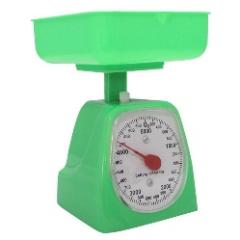 |  | Titulo |  |  |  |  |  |  |  |  |  |  |  |  | #! END_ROW
 |  | Subtitulo |  |  |  |  |  |  |  |  |  |  |  |  | #! END_ROW
 |  |  |  |  |  |  |  |  |  |  |  |  |  |  | #! END_ROW
 |  | Tel. |  |  |  |  |  |  |  |  |  |  |  |  | #! END_ROW
 |  | Dir. |  |  |  |  |  |  |  |  |  |  |  |  | #! END_ROW
 |  | Nit |  |  |  |  |  |  |  |  |  |  |  |  | #! END_ROW
 |  |  |  |  |  |  |  |  |  |  |  |  |  |  | #! FOR_EACH header headers
## header.0 | ## header.1 | ## header.2 | ## header.3 | ## header.4 | ## header.5 | ## header.6 | ## header.7 | ## header.8 | ## header.9 | ## header.10 | ## header.11 | ## header.12 | ## header.13 | ## header.14 | #! FOR_EACH item data
## item.0 | ## item.1 | ## item.2 | ## item.3 | ## item.4 | ## item.5 | ## item.6 | ## item.7 | ## item.8 | ## item.9 | ## item.10 | ## item.11 | ## item.12 | ## item.13 | ## item.14 | #! END_LOOP item header
 |  |  |  |  |  |  |  |  |  |  |  |  |  |  | #! END_ROW
 |  |  |  |  |  |  |  |  |  |  |  |  |  |  | #! FINISH

